Hoja2
SERVICIOS ADICIONALES

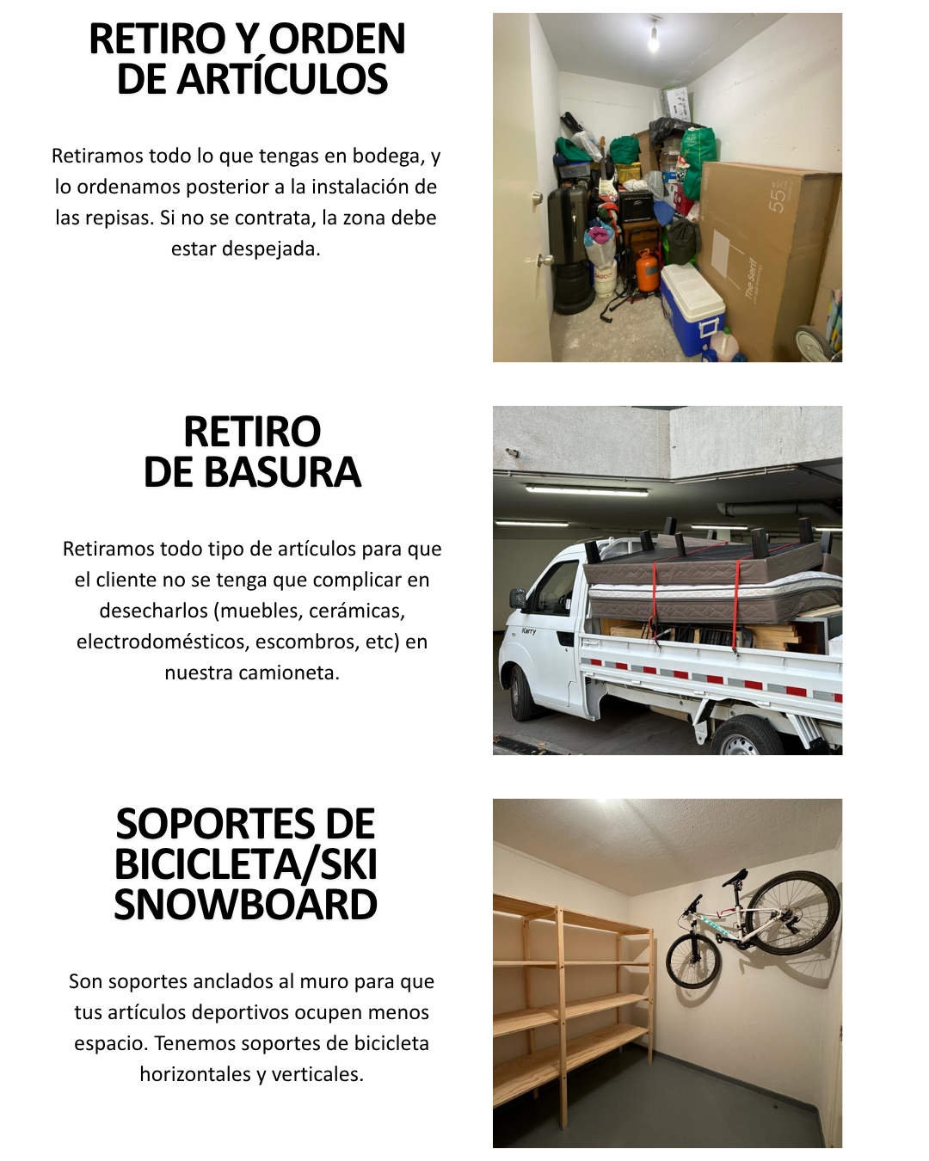

 | LINK DE PAGO
 | link.mercadopago.cl/repisasdonmaxi | https://link.mercadopago.cl/repisasdonmaxi

 |  | https://link.mercadopago.cl/repisasdonmaxi
 |  | https://link.mercadopago.cl/repisasdonmaxi
 |  | https://link.mercadopago.cl/repisasdonmaxi

Hoja4
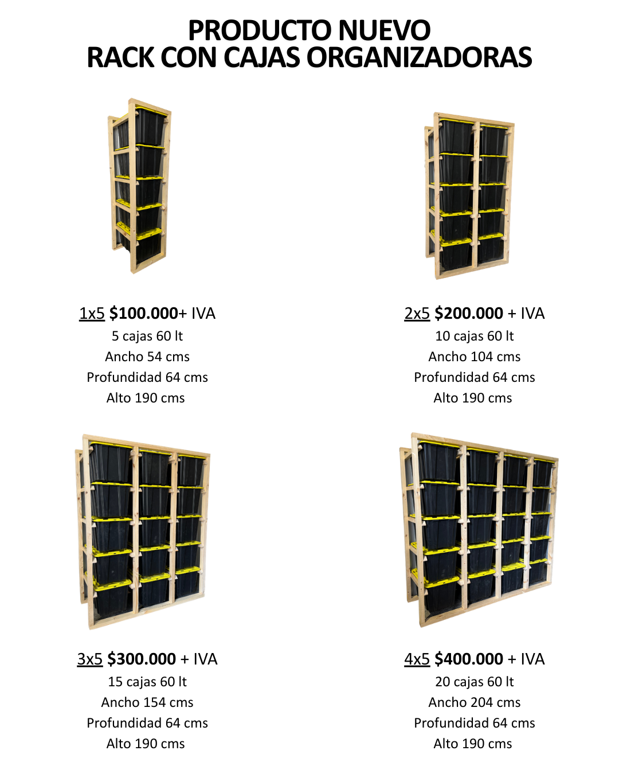
RACKS CON CAJAS ORGANIZADORAS

Hoja8
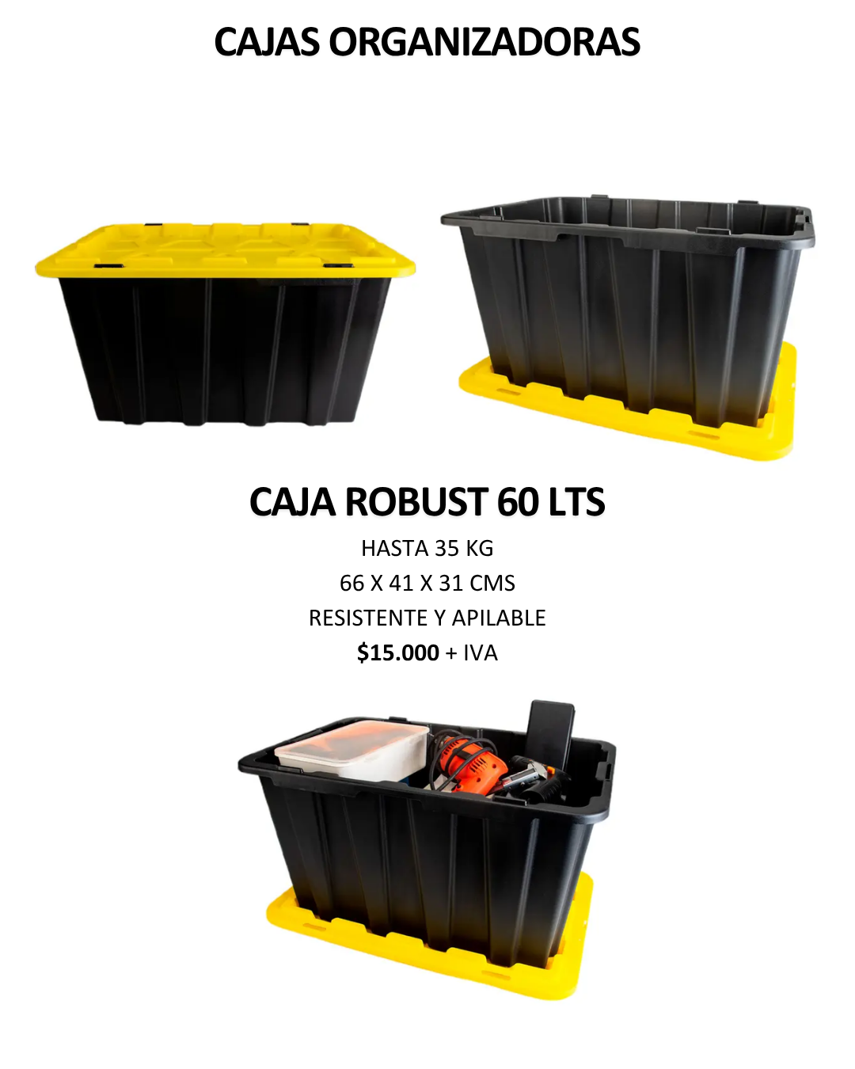
CAJAS ORGANIZADORAS

Hoja3
GALERÍA DE IMÁGENES

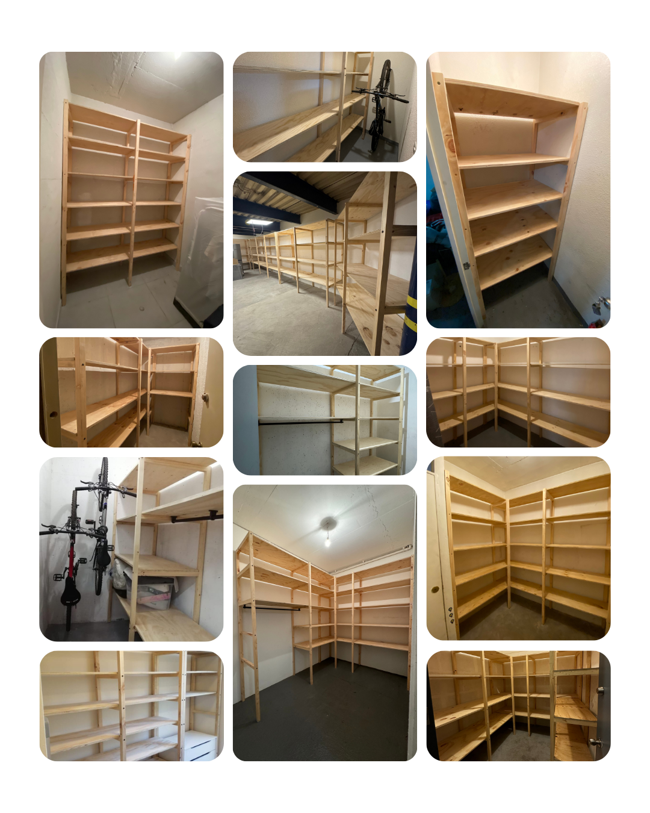
 |  |  | VER PORTAFOLIO COMPLETO:
 |  |  | WWW.DONMAXI.CL/GALERIA

 | LINK DE PAGO

 | link.mercadopago.cl/repisasdonmaxi | https://link.mercadopago.cl/repisasdonmaxi
 |  | https://link.mercadopago.cl/repisasdonmaxi

 |  | https://link.mercadopago.cl/repisasdonmaxi

Hoja5
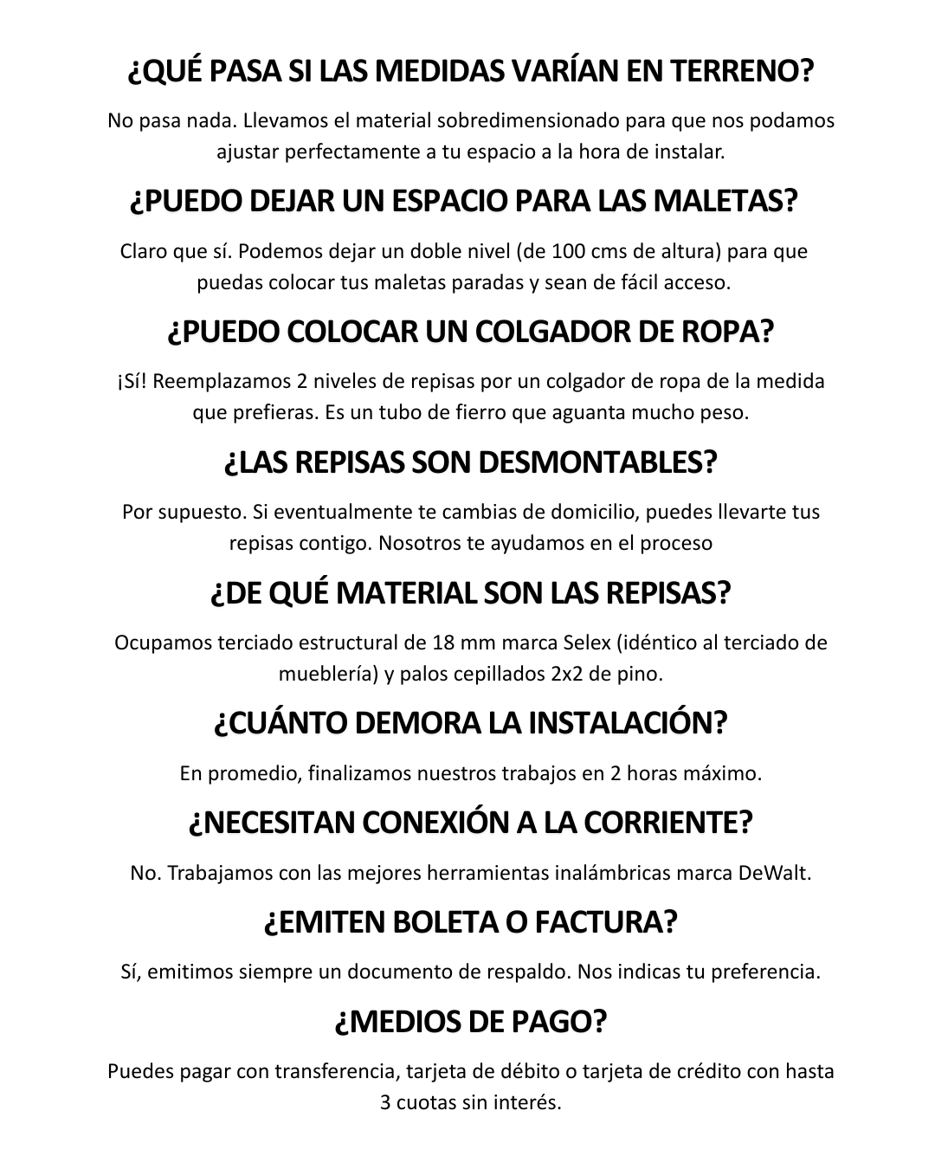
PREGUNTAS FRECUENTES

